A
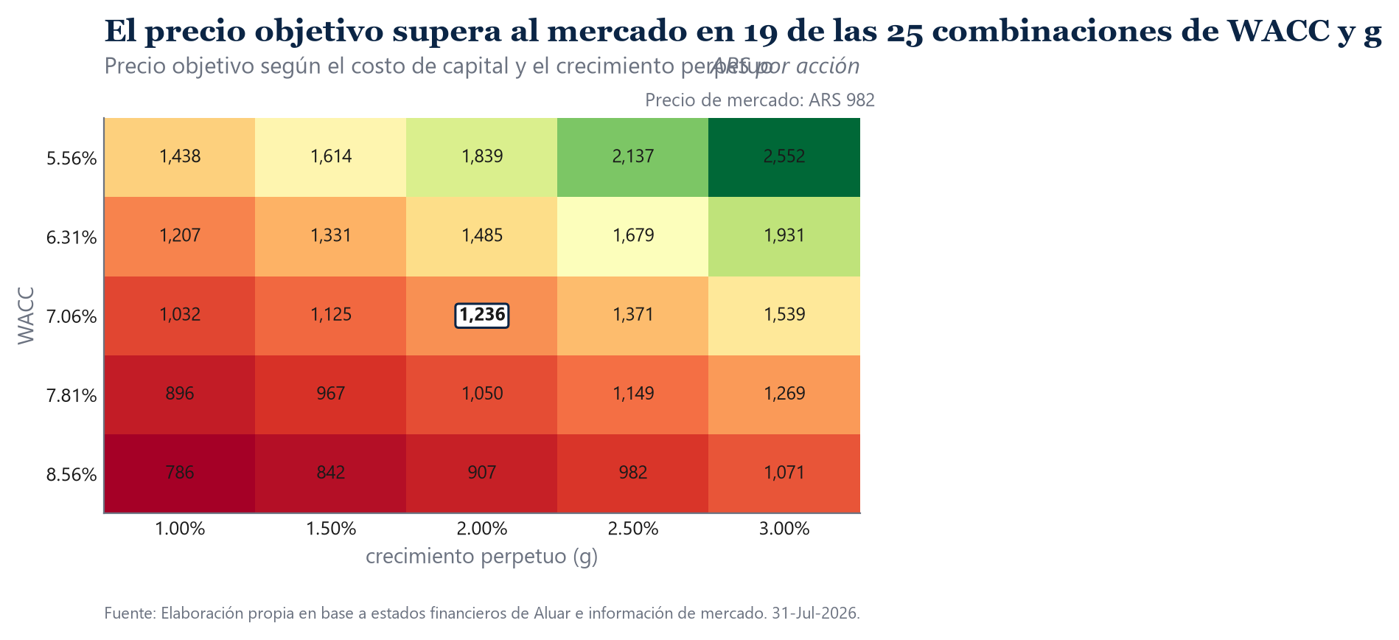
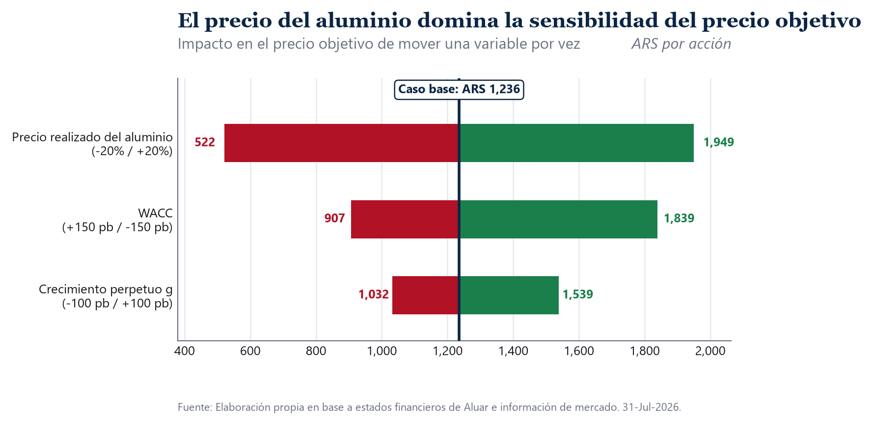
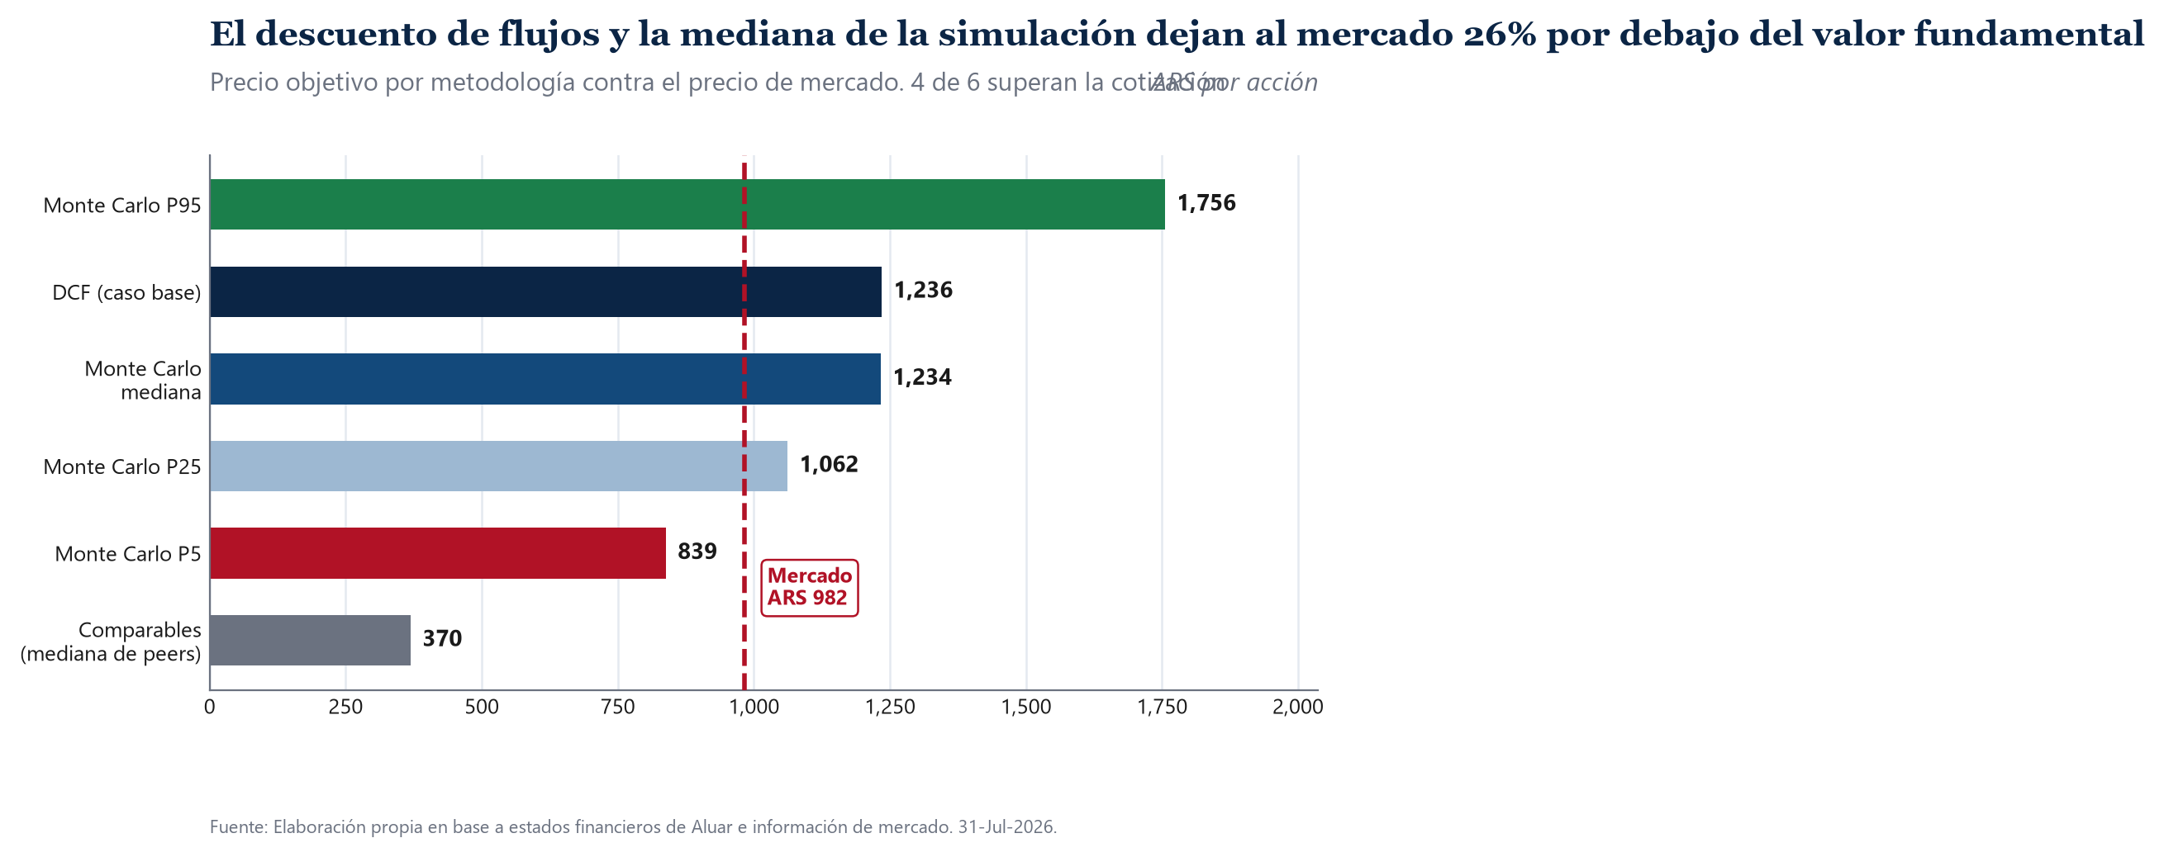

TP 10, 11 Y 12

VALUACIÓN DE EMPRESAS - MODELO DCF

Alumno | Trabajo Final — Economia y Tecnica Bursatil (UNCuyo)
Empresa | ALUAR ALUMINIO ARGENTINO S.A.I.C.
Ticker | ALUA.BA (BYMA)

Fecha de corte de mercado | 2026-07-23
Moneda del modelo | Dolares estadounidenses (USD)
Ultimo ejercicio auditado | FY2025 (cerrado el 30 de junio de 2025)
Horizonte explicito | FY2026E a FY2030E
Metodo | Descuento de Flujos de Fondos Libres a la Firma (FCFF)
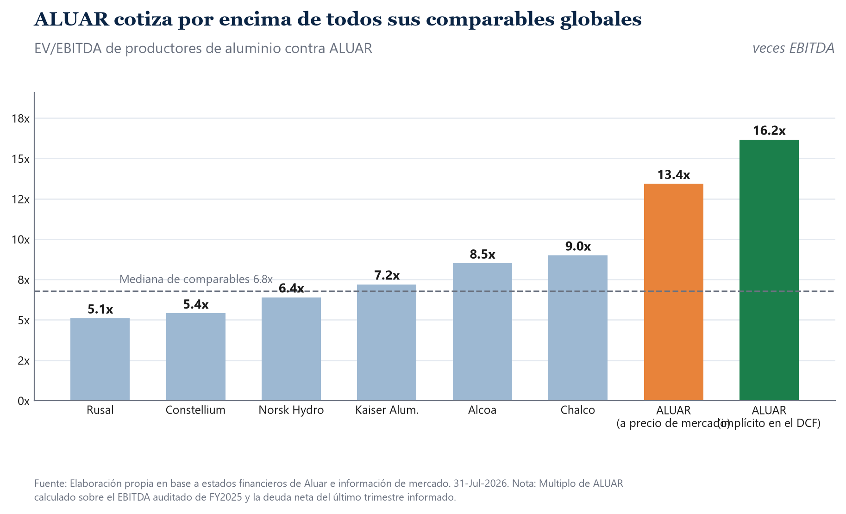
Marco teorico | Dumrauf, Caps. 6, 8, 10, 12 y 14 — Alexander, Sharpe y Bailey, Caps. 7, 8 y 10

1) Estadistica
ESTADISTICA DE LA ACCION — ALUA.BA homogeneizada a dolares (CCL)
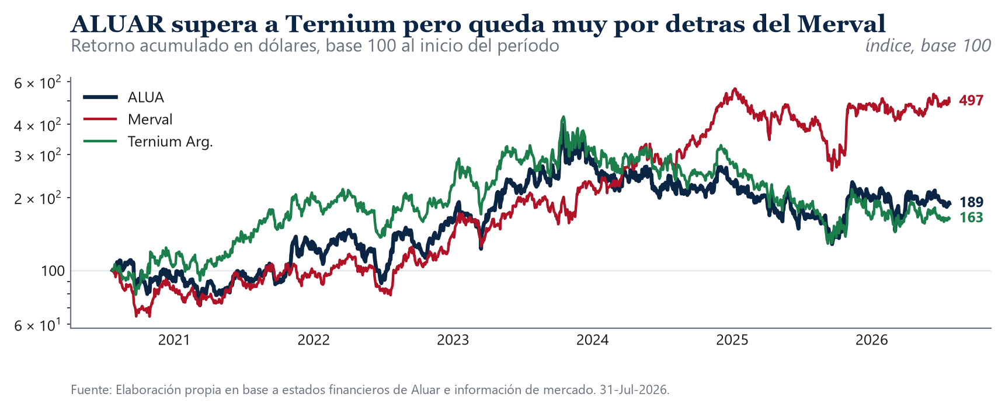
Ventana muestral | 2016-07-04 a 2026-07-23 | Retornos diarios, 10 anios
Observaciones | 2344 | Ruedas con dato simultaneo en BYMA y NYSE

Momentos de la distribucion
Retorno diario medio | 0.09% | Media aritmetica simple
Volatilidad diaria | 3.28% | Desvio estandar muestral
Retorno anualizado | 24.63% | (1 + media diaria)^252 - 1
Volatilidad anualizada | 52.06% | Desvio diario x raiz de 252
Asimetria (skewness) | -0.3940 | Coeficiente de Fisher-Pearson insesgado
Exceso de curtosis | 6.6761 | Curtosis - 3; positivo indica colas pesadas
Maximo drawdown | -82.89% | Peor caida acumulada pico a valle

Test de normalidad de Jarque-Bera
Estadistico JB | 4391.7350 | JB = n/6 x (S^2 + K^2/4)
p-value | 0.0000 | Hipotesis nula: los retornos son normales
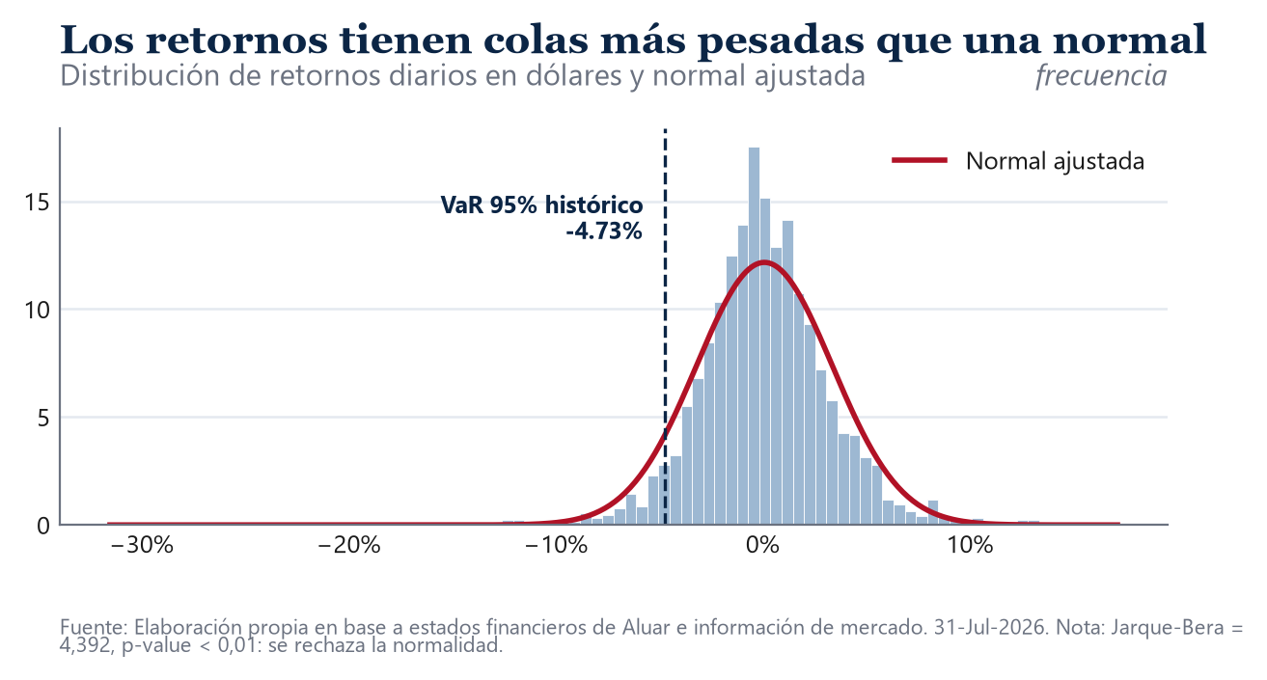
Conclusion | Se rechaza la normalidad | Justifica reportar el VaR historico junto al parametrico

Regresion de mercado (Alexander, Sharpe y Bailey, Cap. 8)
Beta OLS contra el S&P 500 | 0.8420 | Cov(r_ALUA_USD, r_SP500) / Var(r_SP500)
Error estandar del beta | 0.0563 | Precision estadistica del estimador
R cuadrado | 0.0860 | Proporcion de varianza explicada por el mercado
Observaciones de la regresion | 2376

Correlaciones de los retornos diarios
ALUA contra Merval | 0.6490
ALUA contra Ternium Argentina | 0.7597
ALUA contra aluminio LME | 0.0705
ALUA contra indice dolar (DXY) | -0.0630

Valor a riesgo diario (Alexander, Sharpe y Bailey, Cap. 10)
VaR 95% parametrico | -5.31% | mu + z(0,05) x sigma, con z = -1,6449
VaR 95% historico | -4.73% | Percentil 5 empirico de la muestra
CVaR 95% historico | -7.16% | Media de los retornos por debajo del VaR
VaR 99% parametrico | -7.54% | mu + z(0,01) x sigma, con z = -2,3263
VaR 99% historico | -8.20% | Percentil 1 empirico de la muestra
CVaR 99% historico | -12.19% | Media de los retornos por debajo del VaR
CVaR 95% escalado a 21 ruedas | -32.80% | CVaR diario x raiz de 21

Fuente: Elaboracion propia en base a estados financieros de Aluar e informacion de mercado.

3) Macro
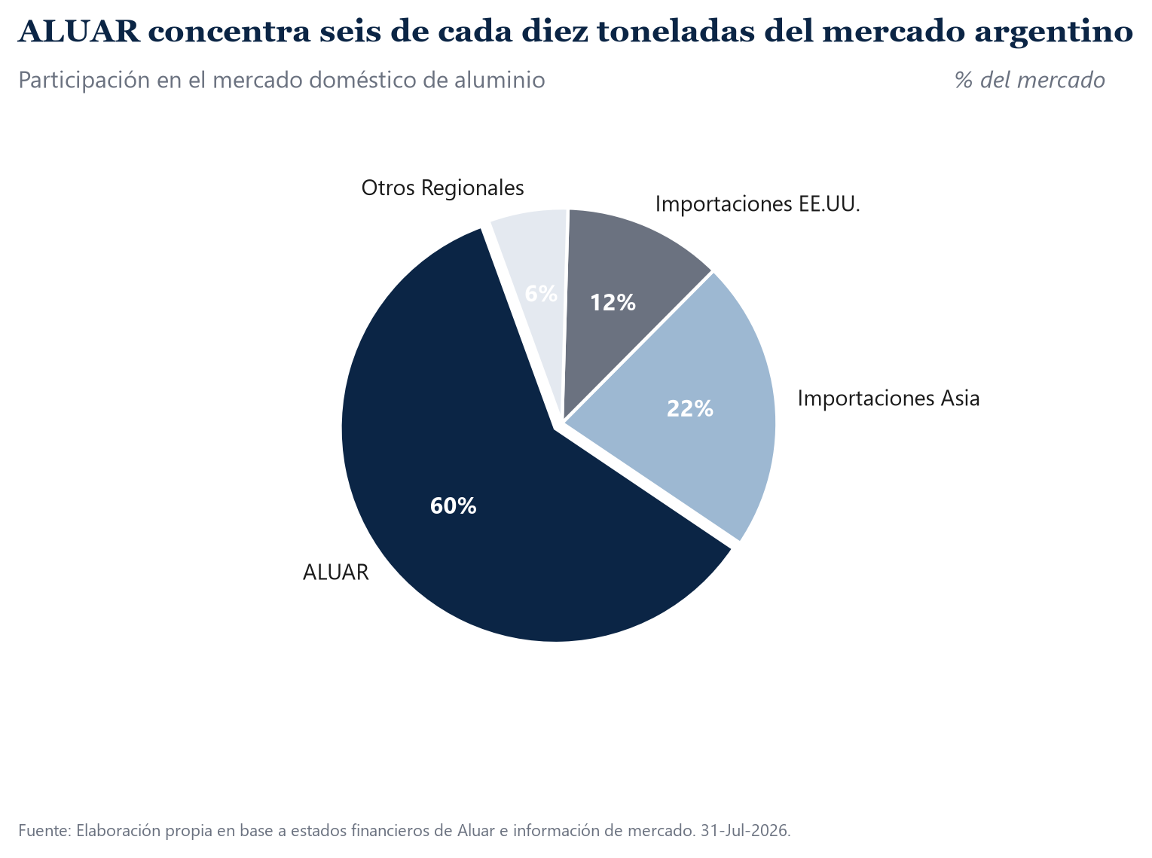
CONTEXTO MACROECONOMICO Y DE RIESGO SOBERANO
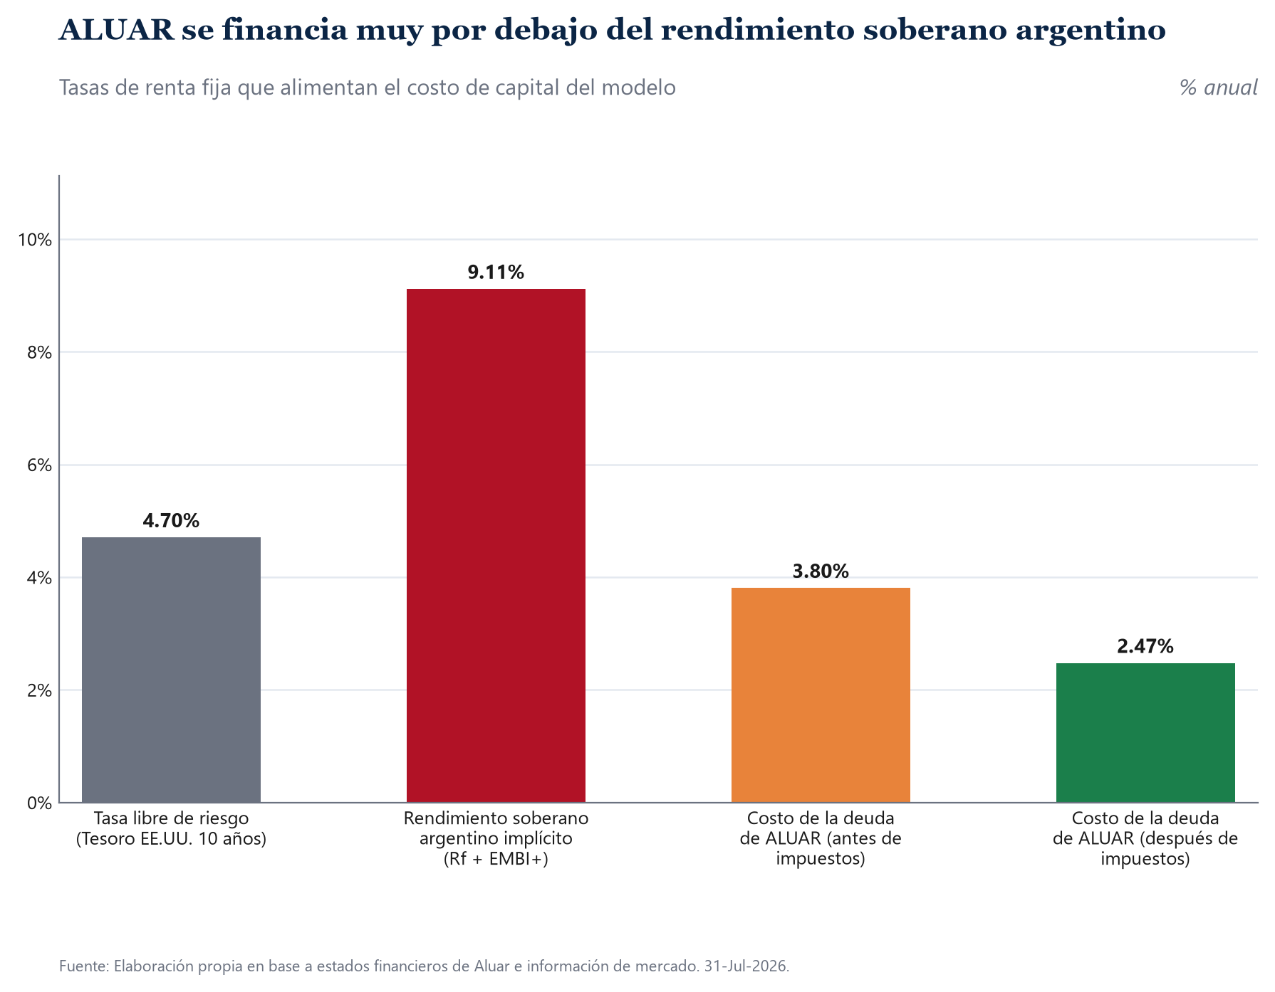
Ejercicio | 2020 | 2021 | 2022 | 2023 | 2024 | 2025 | 2026E | 2027E | 2028E | 2029E | 2030E
Crecimiento del PBI (%) | -9.9 | 10.3 | 5.2 | -1.6 | -3.5 | 4.4 | 3.5 | 4.0 | 3.5 | 3.0 | 2.5
Inflacion minorista (%) | 36.1 | 50.9 | 94.8 | 211.4 | 120.0 | 31.5 | 30.5 | 19.9 | 13.9 | 7.0 | 5.0

PBI 2020-2025 INDEC; PBI 2026E-2027E FMI WEO Abril 2026 (2028E-2030E: convergencia propia del modelo, sin dato FMI/REM publicado a ese horizonte); Inflación 2026E-2028E consenso BCRA REM jun-2026 (2029E-2030E: convergencia propia del modelo, sin dato REM publicado a ese horizonte)

Riesgo pais | 2020 | 2021 | 2022 | 2023 | 2024 | 2025 | 2026
EMBI+ Argentina (puntos basicos) | 2,150 | 1,650 | 2,400 | 1,950 | 850 | 600 | 441
JPMorgan EMBI+ Argentina / BCRA serie 5 -- promedios anuales

Tipo de cambio implicito (CCL de cierre del ejercicio) | 2020 | 2021 | 2022 | 2023 | 2024 | 2025
ARS por dolar | 77.00 | 165.00 | 263.00 | 503.00 | 1,350.00 | 1,430.00

Insumos de mercado a la fecha de corte
Tasa libre de riesgo (US 10Y) | 4.70% |  | ^TNX (CBOE 10-Year Treasury Note Yield) — ultimo cierre al 23-jul-2026
Prima por riesgo de mercado (ERP) | 4.18% |  | Damodaran (NYU Stern) — ERP implicito de EE.UU., julio 2026
Retorno esperado del mercado (Rm) | 8.88% |  | Rm = Rf + ERP
Riesgo pais (EMBI+ Argentina) | 4.41% |  | J.P. Morgan EMBI+ Argentina — 441 pb, julio 2026
Tipo de cambio CCL | 1,584.25 |  | GGAL.BA 7,945.00 x 10 / GGAL 50.15
Precio de ALUA.BA (ARS) | 982.50 |  | Cierre de BYMA
Aluminio LME (USD por tonelada) | 3,564.5 |  | Futuro ALI=F
Alicuota estatutaria | 35.00% |  | Ley 20.628

4) Estados Financieros
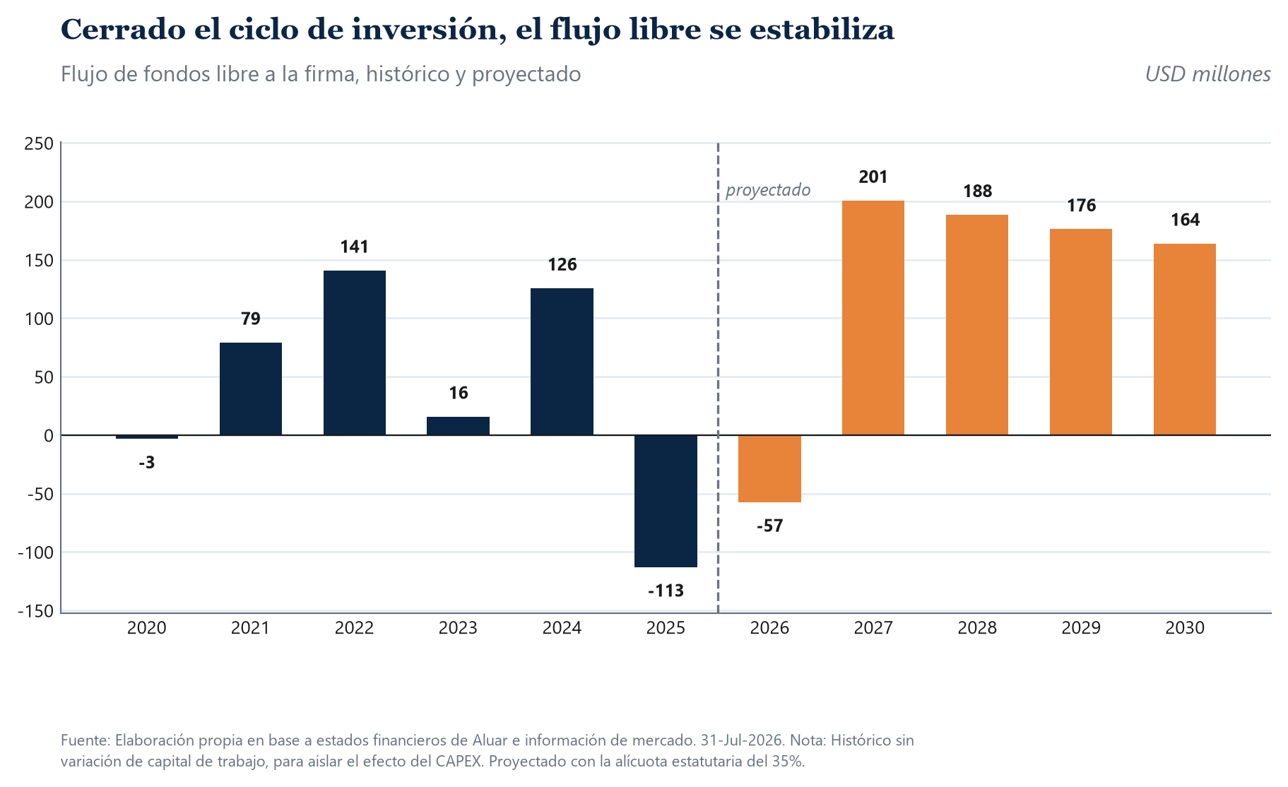
ESTADOS FINANCIEROS | 2020 | 2021 | 2022 | 2023 | 2024 | 2025
Dólar Promedio | 77.00 | 165.00 | 263.00 | 503.00 | 1,350.00 | 1,430.00

PESOS ($)
Estado de Resultados
Ventas Netas | 63,409,348,048 | 84,727,990,356 | 172,191,945,319 | 325,816,454,929 | 1,236,401,592,941 | 1,562,412,110,649
Costo de Ventas | -54,760,342,500 | -68,373,389,110 | -117,898,237,133 | -269,627,442,436 | -1,004,361,399,758 | -1,330,677,784,788
Ganancia Bruta | 8,649,005,548 | 16,354,601,246 | 54,293,708,186 | 56,189,012,493 | 232,040,193,183 | 231,734,325,861
Gastos de Administración y Comercialización | -4,915,198,628 | -6,239,899,841 | -11,587,007,369 | -25,207,675,068 | -94,586,908,566 | -144,135,867,065
Otros Ingresos/Egresos Netos | -30,171,482 | 4,335,635 | -63,699,146 | 187,212,424 | 68,512,319,256 | 44,344,111,479
EBIT (Resultado Operativo) | 3,703,635,438 | 10,119,037,040 | 42,643,001,671 | 31,168,549,849 | 205,965,603,873 | 131,942,570,275
Resultado Financiero | -6,510,160,989 | 2,427,595,240 | 9,521,613,898 | 44,454,874,916 | 5,263,273,567 | -48,307,746,317
Ganancia Antes de Impuestos (EBT) | -2,806,525,551 | 12,546,632,280 | 52,164,615,569 | 75,623,424,765 | 211,228,877,440 | 83,634,823,958
Impuesto a las Ganancias | -576,987,122 | -7,905,027,168 | -21,779,035,241 | -5,700,597,582 | -90,078,786,044 | -70,518,972,115
Resultado Neto del Ejercicio | -3,383,512,673 | 4,641,605,112 | 30,385,580,328 | 69,922,827,183 | 121,150,091,396 | 13,115,851,843

Estado de Situación Patrimonial
Caja e Inversiones Corrientes | 1,876,011,878 | 7,253,828,264 | 20,162,788,484 | 29,697,360,985 | 278,096,054,606 | 150,372,689,662
Créditos por Ventas | 2,963,245,410 | 3,689,394,219 | 18,917,452,767 | 15,464,292,214 | 88,423,622,080 | 80,168,140,299
Bienes de Cambio | 25,148,031,793 | 36,480,731,995 | 77,031,996,402 | 181,793,434,471 | 756,454,320,091 | 1,142,056,656,056
Otros Créditos | 5,016,367,415 | 5,067,744,751 | 9,841,479,379 | 19,564,217,950 | 95,890,768,922 | 97,566,423,122
Activo Corriente | 35,003,656,496 | 52,491,699,229 | 125,953,717,032 | 246,519,305,620 | 1,218,864,765,699 | 1,470,163,909,139
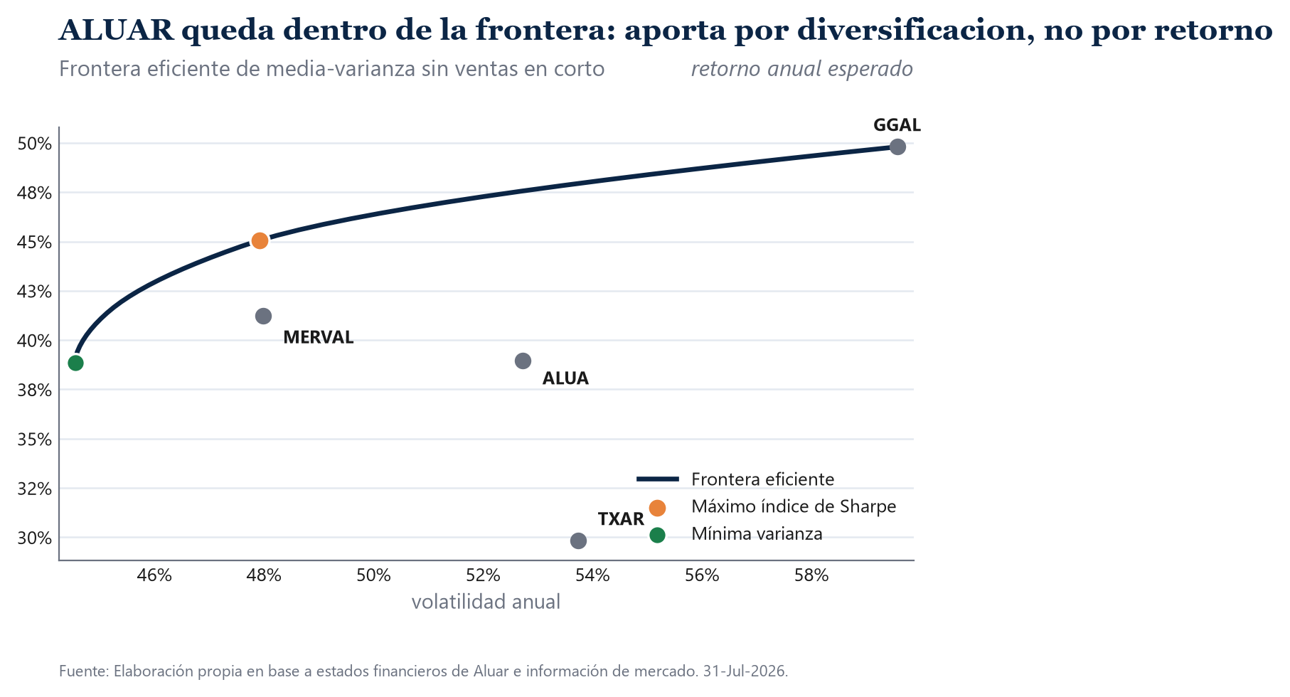
Bienes de Uso | 44,175,210,057 | 60,199,672,377 | 89,916,231,377 | 207,445,737,487 | 737,899,921,734 | 1,259,939,797,125
Otros Activos No Corrientes | 1,826,284,113 | 2,480,391,261 | 3,092,121,520 | 4,979,854,992 | 13,562,826,625 | 85,618,950,677
Activo No Corriente | 46,001,494,170 | 62,680,063,638 | 93,008,352,897 | 212,425,592,479 | 751,462,748,359 | 1,345,558,747,802
Total Activo | 81,005,150,666 | 115,171,762,867 | 218,962,069,929 | 458,944,898,099 | 1,970,327,514,058 | 2,815,722,656,941
Deudas Comerciales | 4,615,356,124 | 4,789,321,872 | 11,888,382,325 | 29,364,578,190 | 107,703,695,971 | 111,743,862,956
Deuda Financiera Corriente | 11,531,280,521 | 6,119,068,136 | 11,438,716,791 | 45,532,934,684 | 83,358,417,754 | 433,391,263,269
Otros Pasivos Corrientes | 2,337,811,076 | 2,990,271,080 | 19,755,544,912 | 9,491,032,148 | 56,316,326,894 | 56,229,216,361
Pasivo Corriente | 18,484,447,721 | 13,898,661,088 | 43,082,644,028 | 84,388,545,022 | 247,378,440,619 | 601,364,342,586
Deuda Financiera No Corriente | 17,358,044,398 | 23,811,203,685 | 23,801,570,192 | 69,611,275,176 | 468,120,057,201 | 417,391,464,490
Otros Pasivos No Corrientes | 9,492,454,961 | 19,732,650,053 | 32,016,679,052 | 31,991,505,856 | 120,279,464,099 | 210,646,455,799
Pasivo No Corriente | 26,850,499,359 | 43,543,853,738 | 55,818,249,244 | 101,602,781,032 | 588,399,521,300 | 628,037,920,289
Total Pasivo | 45,334,947,080 | 57,442,514,826 | 98,900,893,272 | 185,991,326,054 | 835,777,961,919 | 1,229,402,262,875

Estado de Flujo de Efectivo
Resultado Neto del Ejercicio | -3,383,512,673 | 4,641,605,112 | 30,385,580,328 | 69,922,827,183 | 121,150,091,396 | 13,115,851,843
Depreciación y Amortización | 5,266,517,939 | 8,068,595,606 | 12,274,436,811 | 20,875,020,793 | 70,381,898,924 | 101,510,923,181
Variación Capital de Trabajo | 0 | -11,283,800,595 | -36,688,723,298 | -103,819,332,986 | -598,782,353,931 | -375,069,451,932
Otras Partidas Operativas | 17,037,403,124 | 15,465,855,989 | 17,499,070,657 | 70,157,453,188 | 514,158,150,722 | 304,394,143,381
Flujo de Caja Operativo (FCO) | 18,920,408,390 | 16,892,256,112 | 23,470,364,498 | 57,135,968,178 | 106,907,787,111 | 43,951,466,473
CAPEX | -7,931,457,989 | -1,555,450,901 | -2,921,329,114 | -33,141,554,950 | -34,543,200,226 | -348,821,496,391
Otras Partidas de Inversión | 65,838,537 | 0 | 0 | -10,185,981 | -1,414,203 | -129,203,516
Flujo de Caja de Inversión (FCI) | -7,865,619,452 | -1,555,450,901 | -2,921,329,114 | -33,151,740,931 | -34,544,614,429 | -348,950,699,907
Variación de Deuda | -9,712,762,941 | -7,179,287,242 | -4,156,614,838 | 20,013,830,426 | 126,088,588,715 | 38,022,844,248
Dividendos | -5,519,136,360 | -265,084,677 | -4,882,984,193 | -55,603,571,486 | -3,133,677,232 | -9,059,413,297
Otras Partidas de Financiación | 0 | 0 | 0 | 0 | 0 | 0
Flujo de Caja de Financiación (FCF) | -15,231,899,301 | -7,444,371,919 | -9,039,599,031 | -35,589,741,060 | 122,954,911,483 | 28,963,430,951
Variación Neta de Efectivo | -4,177,110,363 | 7,892,433,292 | 11,509,436,353 | -11,605,513,813 | 195,318,084,165 | -276,035,802,483

Cifras en pesos, en moneda de cierre de cada ejercicio (NIC 29). Fila 2: CCL de cierre usado para convertir a dolares el bloque de abajo.
Dólares (US$)
Estado de Resultados
Ventas Netas | 823,498,027 | 513,502,972 | 654,722,226 | 647,746,431 | 915,853,032 | 1,092,595,882
Costo de Ventas | -711,173,279 | -414,384,176 | -448,282,270 | -536,038,653 | -743,971,407 | -930,543,905
Ganancia Bruta | 112,324,747 | 99,118,795 | 206,439,955 | 111,707,778 | 171,881,625 | 162,051,976
Gastos de Administración y Comercialización | -63,833,748 | -37,817,575 | -44,057,062 | -50,114,662 | -70,064,377 | -100,794,313
Otros Ingresos/Egresos Netos | -391,837 | 26,277 | -242,202 | 372,192 | 50,749,866 | 31,009,868
EBIT (Resultado Operativo) | 48,099,162 | 61,327,497 | 162,140,691 | 61,965,308 | 152,567,114 | 92,267,532
Resultado Financiero | -84,547,545 | 14,712,698 | 36,203,855 | 88,379,473 | 3,898,721 | -33,781,641
Ganancia Antes de Impuestos (EBT) | -36,448,384 | 76,040,196 | 198,344,546 | 150,344,781 | 156,465,835 | 58,485,891
Impuesto a las Ganancias | -7,493,339 | -47,909,256 | -82,810,020 | -11,333,196 | -66,725,027 | -49,313,967
Resultado Neto del Ejercicio | -43,941,723 | 28,130,940 | 115,534,526 | 139,011,585 | 89,740,808 | 9,171,924

Estado de Situación Patrimonial
Caja e Inversiones Corrientes | 24,363,791 | 43,962,596 | 76,664,595 | 59,040,479 | 205,997,077 | 105,155,727
Créditos por Ventas | 38,483,707 | 22,359,965 | 71,929,478 | 30,744,120 | 65,498,979 | 56,061,637
Bienes de Cambio | 326,597,815 | 221,095,345 | 292,897,325 | 361,418,359 | 560,336,533 | 798,641,018
Otros Créditos | 65,147,629 | 30,713,605 | 37,420,074 | 38,895,066 | 71,030,199 | 68,228,268
Activo Corriente | 454,592,942 | 318,131,510 | 478,911,472 | 490,098,023 | 902,862,789 | 1,028,086,650
Bienes de Uso | 573,704,027 | 364,846,499 | 341,886,811 | 412,416,973 | 546,592,535 | 881,076,781
Otros Activos No Corrientes | 23,717,975 | 15,032,674 | 11,757,116 | 9,900,308 | 10,046,538 | 59,873,392
Activo No Corriente | 597,422,002 | 379,879,174 | 353,643,927 | 422,317,281 | 556,639,073 | 940,950,173
Total Activo | 1,052,014,944 | 698,010,684 | 832,555,399 | 912,415,304 | 1,459,501,862 | 1,969,036,823
Deudas Comerciales | 59,939,690 | 29,026,193 | 45,202,975 | 58,378,883 | 79,780,516 | 78,142,562
Deuda Financiera Corriente | 149,756,890 | 37,085,261 | 43,493,220 | 90,522,733 | 61,746,976 | 303,070,813
Otros Pasivos Corrientes | 30,361,183 | 18,122,855 | 75,116,140 | 18,868,851 | 41,715,798 | 39,321,130
Pasivo Corriente | 240,057,763 | 84,234,310 | 163,812,335 | 167,770,467 | 183,243,289 | 420,534,505
Deuda Financiera No Corriente | 225,429,148 | 144,310,325 | 90,500,267 | 138,392,197 | 346,755,598 | 291,882,143
Otros Pasivos No Corrientes | 123,278,636 | 119,591,819 | 121,736,422 | 63,601,403 | 89,095,899 | 147,305,214
Pasivo No Corriente | 348,707,784 | 263,902,144 | 212,236,689 | 201,993,600 | 435,851,497 | 439,187,357
Total Pasivo | 588,765,546 | 348,136,453 | 376,049,024 | 369,764,068 | 619,094,787 | 859,721,862

Estado de Flujo de Efectivo
Resultado Neto del Ejercicio | -43,941,723 | 28,130,940 | 115,534,526 | 139,011,585 | 89,740,808 | 9,171,924
Depreciación y Amortización | 68,396,337 | 48,900,579 | 46,670,862 | 41,501,035 | 52,134,740 | 70,986,660
Variación Capital de Trabajo | 0 | -68,386,670 | -139,500,849 | -206,400,264 | -443,542,484 | -262,286,330
Otras Partidas Operativas | 221,264,976 | 93,732,461 | 66,536,390 | 139,478,038 | 380,857,889 | 212,863,037
Flujo de Caja Operativo (FCO) | 245,719,589 | 102,377,310 | 89,240,930 | 113,590,394 | 79,190,953 | 30,735,291
CAPEX | -103,005,948 | -9,426,975 | -11,107,715 | -65,887,783 | -25,587,556 | -243,931,116
Otras Partidas de Inversión | 855,046 | 0 | 0 | -20,250 | -1,048 | -90,352
Flujo de Caja de Inversión (FCI) | -102,150,902 | -9,426,975 | -11,107,715 | -65,908,034 | -25,588,603 | -244,021,468
Variación de Deuda | -126,139,778 | -43,510,832 | -15,804,619 | 39,788,927 | 93,398,955 | 26,589,402
Dividendos | -71,677,096 | -1,606,574 | -18,566,480 | -110,543,880 | -2,321,242 | -6,335,254
Otras Partidas de Financiación | 0 | 0 | 0 | 0 | 0 | 0
Flujo de Caja de Financiación (FCF) | -197,816,874 | -45,117,406 | -34,371,099 | -70,754,952 | 91,077,712 | 20,254,148
Variación Neta de Efectivo | -54,248,187 | 47,832,929 | 43,762,115 | -23,072,592 | 144,680,062 | -193,032,030

Fuente: Estados Financieros Consolidados auditados por Price Waterhouse & Co. S.R.L., ejercicios cerrados el 30 de junio de 2020 a 2025. Cada ejercicio se toma de la columna corriente de su propio informe (no del comparativo reexpresado).
Filas 43 y 50: partida residual que cierra el flujo operativo y el de financiacion contra el total informado (incluye RECPAM, resultados financieros e impuestos pagados).

5) Ratios
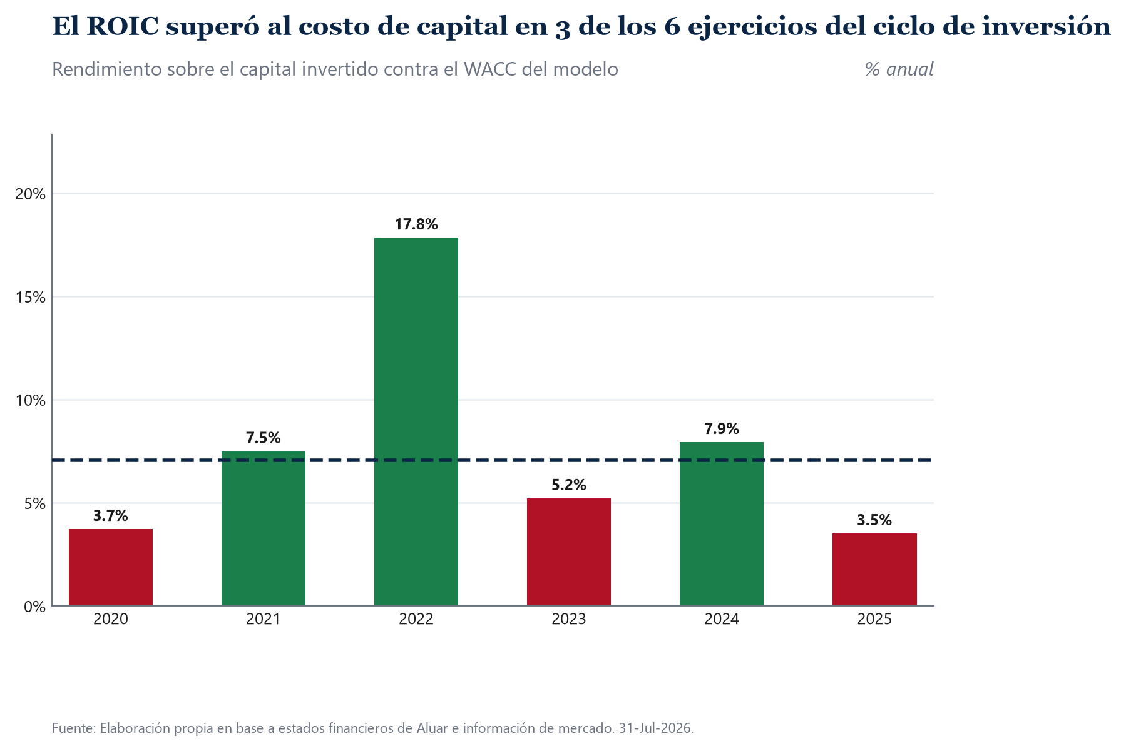
Indicador | 2025 | 2024 | 2023 | 2022 | 2021 | 2020
Ratios de liquidez
Liquidez corriente | 2.44 | 4.93 | 2.92 | 2.92 | 3.78 | 1.89
Liquidez seca | 0.55 | 1.87 | 0.77 | 1.14 | 1.15 | 0.53
Liquidez de CP | 0.16 | 1.08 | 0.35 | 0.47 | 0.52 | 0.10
Capital de Trabajo | 607.6 | 719.6 | 322.3 | 315.1 | 233.9 | 214.5
Liquidez en modelo Z | 0.31 | 0.49 | 0.35 | 0.38 | 0.34 | 0.20
Ratios de endeudamiento
Endeudamiento sobre PN | 0.54 | 0.49 | 0.42 | 0.29 | 0.52 | 0.81
Endeudamiento sobre AT | 0.44 | 0.42 | 0.41 | 0.45 | 0.50 | 0.56
PT/PN | 0.78 | 0.74 | 0.68 | 0.82 | 1.00 | 1.27
Cobertura de intereses | 3.53 | 11.63 | 3.87 | 28.35 | 4.12 | 1.81
Cobertura de intereses (EBITDA) | 6.24 | 15.61 | 6.46 | 36.51 | 7.40 | 4.39
Rotacion de credito | 19.49 | 13.98 | 21.07 | 9.10 | 22.97 | 21.40
Dias de cobranza | 19 | 26 | 17 | 40 | 16 | 17
Rotacion de inventario | 1.17 | 1.33 | 1.48 | 1.53 | 1.87 | 2.18
Dias de venta | 313 | 275 | 246 | 238 | 195 | 168
Dias de pago | 31 | 39 | 40 | 37 | 26 | 35
Rotacion del activo | 0.55 | 0.63 | 0.71 | 0.79 | 0.74 | 0.78
Ratios de rentabilidad
Margen neto | 0.8% | 9.8% | 21.5% | 17.6% | 5.5% | -5.3%
ROA | 0.5% | 6.1% | 15.2% | 13.9% | 4.0% | -4.2%
ROE | 0.8% | 10.7% | 25.6% | 25.3% | 8.0% | -9.5%
ROIC | 3.5% | 7.9% | 5.2% | 17.8% | 7.5% | 3.7%
Dupont | 0.8% | 10.7% | 25.6% | 25.3% | 8.0% | -9.5%

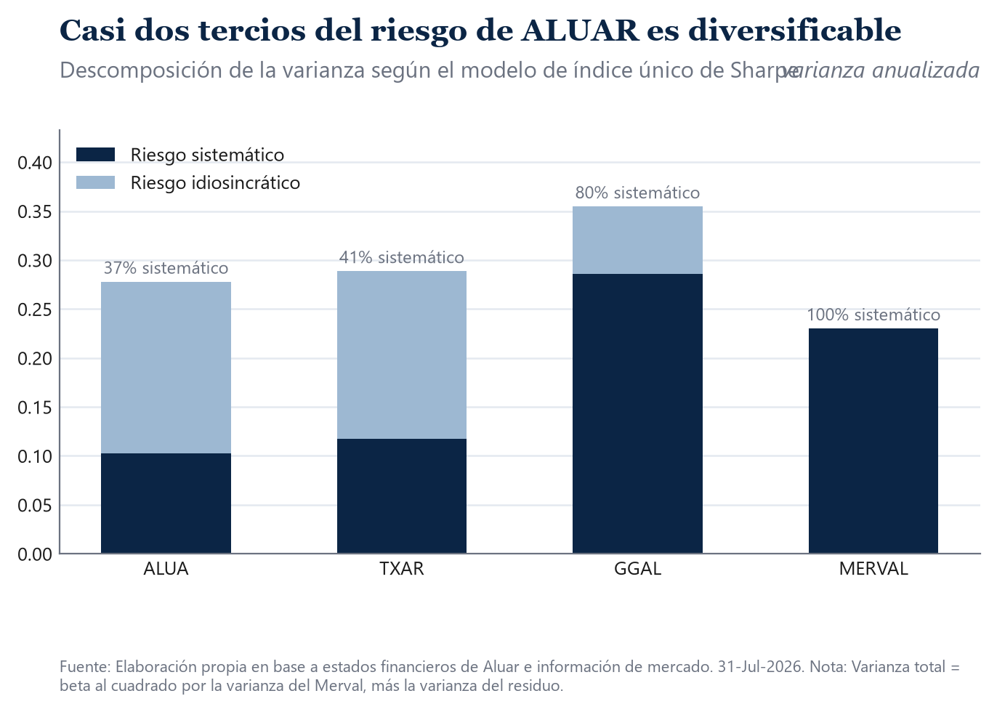
Aperturas y aclaraciones
Liquidez corriente = Activo corriente / Pasivo corriente.
Liquidez seca = (Activo corriente - Inventarios) / Pasivo corriente.
Liquidez de corto plazo = Efectivo y equivalentes / Pasivo corriente.
Capital de trabajo = Activo corriente - Pasivo corriente, en millones de dolares.
Liquidez en modelo Z = Capital de trabajo / Activo total (variable X1 de Altman).
Endeudamiento sobre PN = Deuda financiera / Patrimonio neto.
Endeudamiento sobre AT = Pasivo total / Activo total.
PT/PN = Pasivo total / Patrimonio neto.
Cobertura de intereses = EBIT / Intereses pagados del estado de flujo de efectivo.
Rotacion de credito = Ventas / Cuentas por cobrar comerciales.
Dias de venta = Inventarios x 365 / Costo de ventas.
ROIC = NOPAT / Capital invertido, con Capital invertido = Deuda financiera + Patrimonio neto
y NOPAT = EBIT x (1 - 35%), alicuota estatutaria de la Ley 20.628.
Dupont = Margen neto x Rotacion del activo x (Activo total / Patrimonio neto) = ROE.

Fuente: Elaboracion propia en base a estados financieros de Aluar e informacion de mercado.

6) Proyecciones
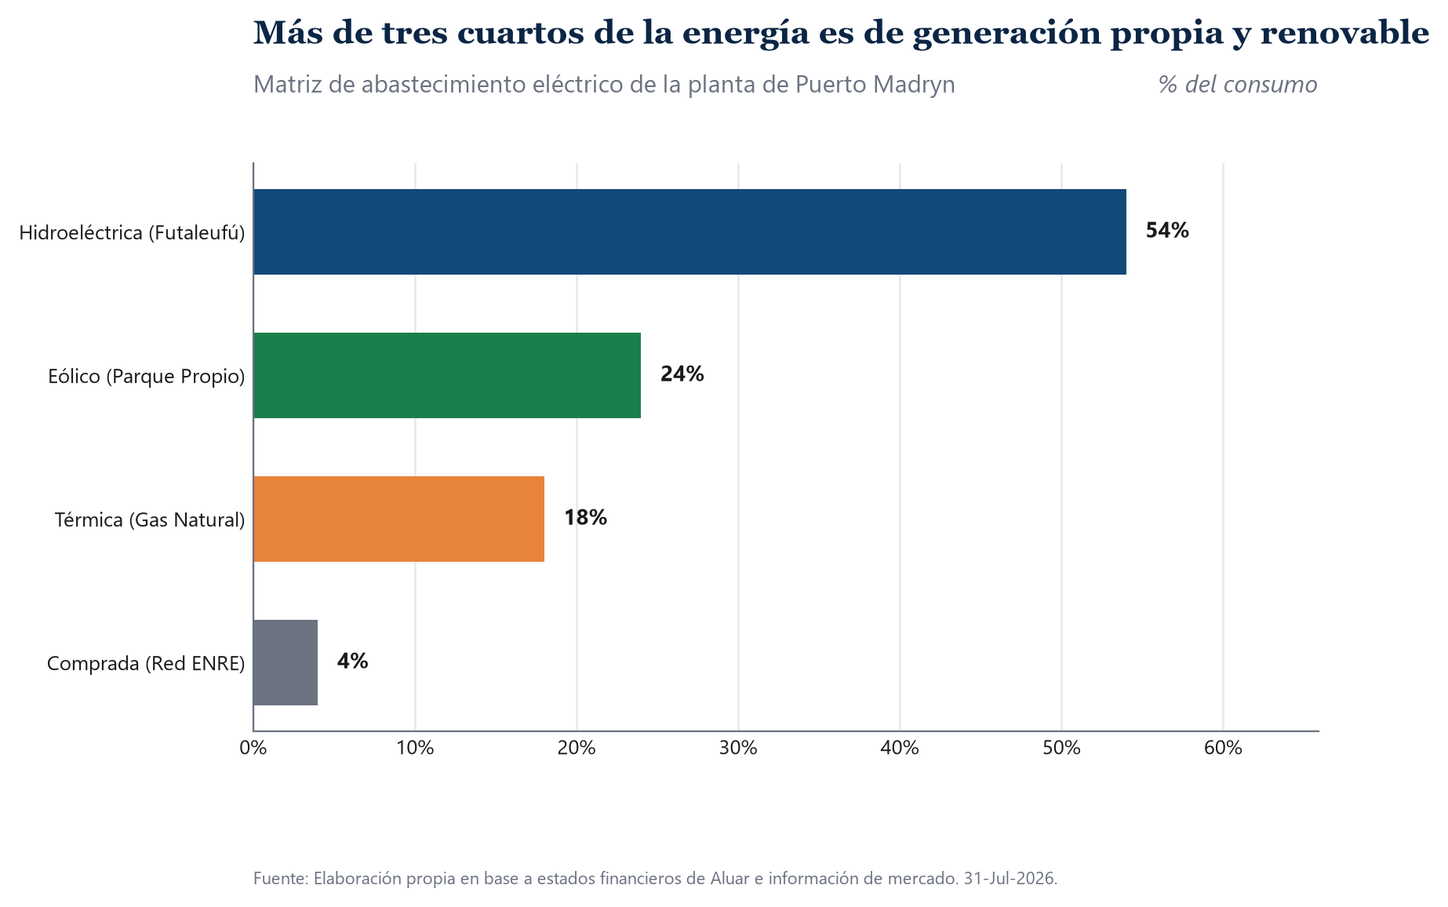
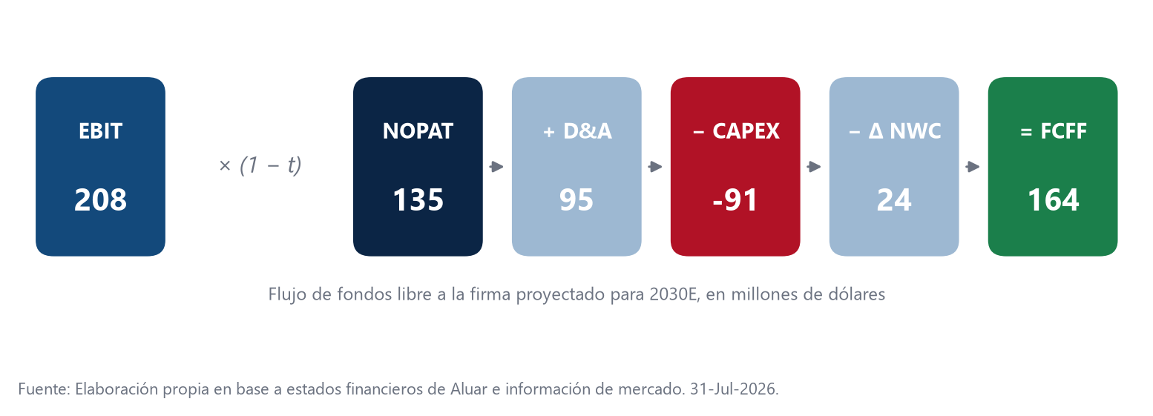
Variable | 2020 | 2021 | 2022 | 2023 | 2024 | 2025 | 2026E | 2027E | 2028E | 2029E | 2030E
PBI | -9.9 | 10.3 | 5.2 | -1.6 | -3.5 | 4.4 | 3.5 | 4.0 | 3.5 | 3.0 | 2.5
TC (EOP) | 77.00 | 165.00 | 263.00 | 503.00 | 1,350.00 | 1,430.00 | 1,584.25 | 1,862.27 | 2,079.53 | 2,181.47 | 2,245.63
Inflacion (AVG) | 36.1 | 50.9 | 94.8 | 211.4 | 120.0 | 31.5 | 30.5 | 19.9 | 13.9 | 7.0 | 5.0
Inflacion (EOP) | 36.1 | 50.9 | 94.8 | 211.4 | 120.0 | 31.5 | 30.5 | 19.9 | 13.9 | 7.0 | 5.0

Revenue Model
Revenues | 823,498,027 | 513,502,972 | 654,722,226 | 647,746,431 | 915,853,032 | 1,092,595,882 | 1,591,424,177 | 1,543,033,813 | 1,494,643,449 | 1,446,253,084 | 1,397,862,720
Price | 2,113 | 1,696 | 1,840 | 1,529 | 2,065 | 2,469 | 3,680 | 3,569 | 3,457 | 3,345 | 3,233
Q (Cantidad) | 389,696 | 302,735 | 355,817 | 423,709 | 443,425 | 442,437 | 432,400 | 432,400 | 432,400 | 432,400 | 432,400

COGs | -711,173,279 | -414,384,176 | -448,282,270 | -536,038,653 | -743,971,407 | -930,543,905 | -1,196,402,037 | -1,169,155,386 | -1,141,908,735 | -1,114,662,084 | -1,087,415,433

SG&A | -63,833,748 | -37,817,575 | -44,057,062 | -50,114,662 | -70,064,377 | -100,794,313 | -112,262,421 | -109,705,776 | -107,149,131 | -104,592,486 | -102,035,842

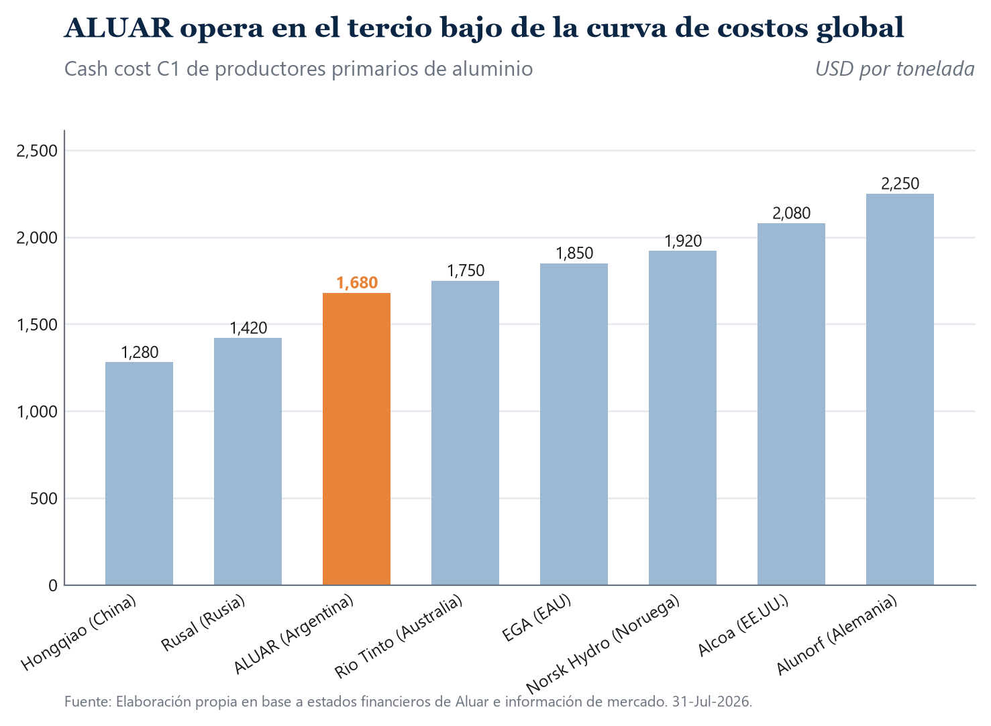

Ingresos = Precio realizado (USD por tonelada) x Cantidad despachada (toneladas). Los ingresos quedan expresados en dolares.
Cantidad historica: 'Total solidificado mas despacho de aluminio liquido' de la Memoria Anual de cada ejercicio. Precio realizado historico: Ventas netas en dolares dividido esa cantidad.
Cantidad proyectada: capacidad instalada de 460,000 toneladas por un factor de utilizacion del 94%. La utilizacion informada por la Memoria fue 84,4% / 68,3% / 79,4% / 94,5% / 96,4% / 96,8% entre FY2020 y FY2025.
Precio realizado proyectado: reversion lineal desde el precio implicito de FY2026E (USD 3,680 por tonelada) hacia la media historica del LME mas el premium por producto elaborado (USD 3,233).
Fila 3 (TC): historicos, CCL de cierre de cada ejercicio; proyectados, paridad de poder adquisitivo TC_t = TC_(t-1) x (1 + inflacion argentina) / (1 + 2% de EE.UU.).
Fila 12 (COGs) y fila 15 (SG&A) proyectadas: apertura del costo total de explotacion implicito en el margen EBITDA del modelo fisico, 90% costo de ventas y 10% gastos de comercializacion y administracion, proporcion mediana del periodo FY2020-FY2025.
Fuente: Elaboracion propia en base a estados financieros de Aluar e informacion de mercado.

FCFF
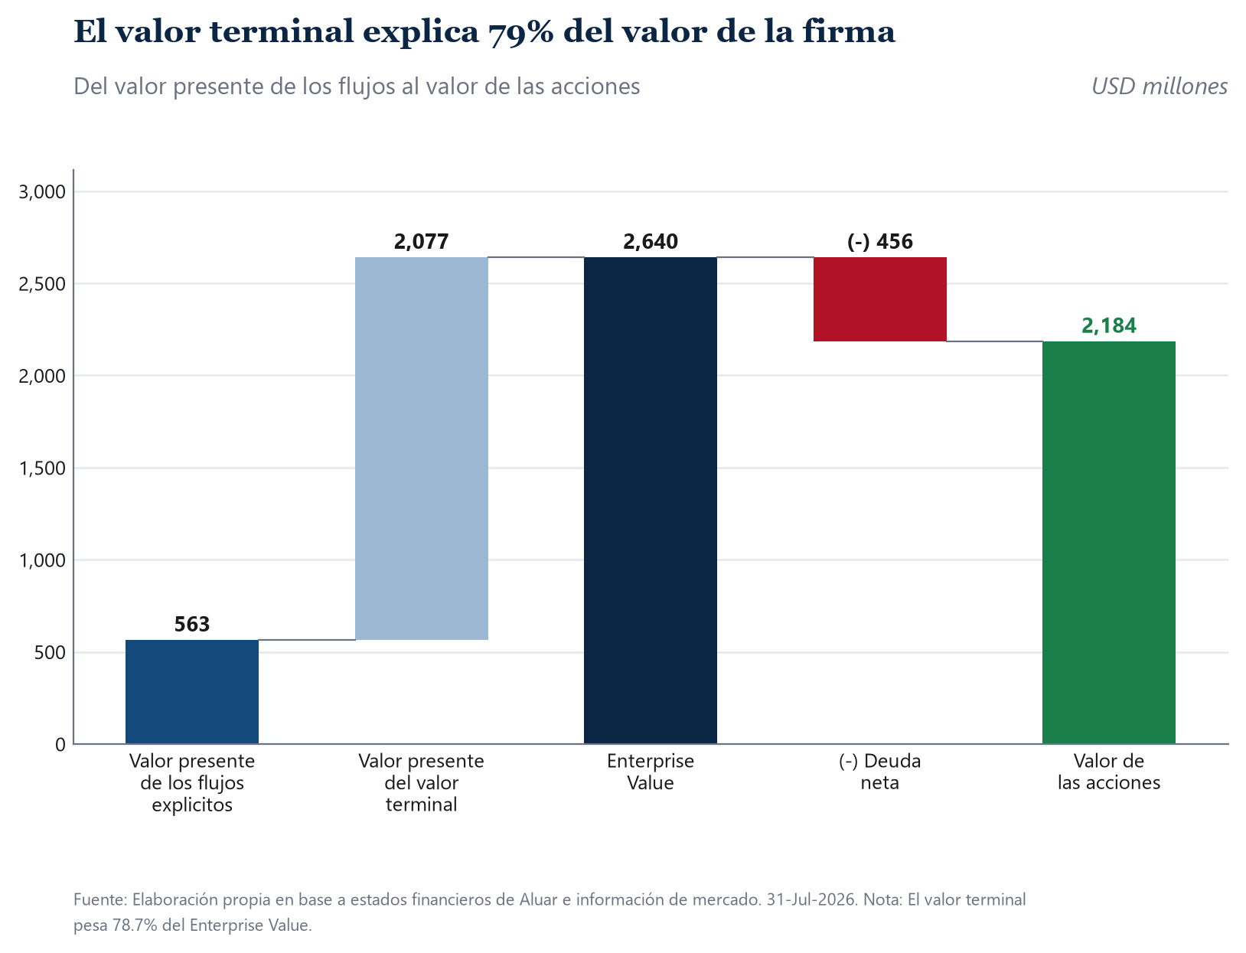
 | 2026E | 2027E | 2028E | 2029E | 2030E
Dólar promedio | 1,584.25 | 1,862.27 | 2,079.53 | 2,181.47 | 2,245.63
Delta Working Capital | 390,517,292,858 | -44,531,476,288 | -49,726,815,188 | -52,164,404,168 | -53,698,651,349

 |  |  |  |  |  | Risk Free | 4.70% | WACC
 |  |  |  |  |  | Country Risk (EMBI+) | 4.41%
 |  |  |  |  |  | Rm | 8.88%
$ |  |  |  |  |  | Beta | 0.8876
Revenues | 2,521,209,313,145 | 2,873,541,048,102 | 3,108,158,214,079 | 3,154,956,812,898 | 3,139,082,794,799 | Ke | 9.30%
Operating Costs | -1,895,396,588,428 | -2,177,279,566,782 | -2,374,635,245,910 | -2,431,601,199,872 | -2,441,932,978,995 | Kd (Cost of Capital) | 3.80%
Gross Income | 6.2581272472E+11 | 6.9626148132E+11 | 7.3352296817E+11 | 7.2335561303E+11 | 6.971498158E+11 | Tax Rate | 35.00%
SG&A | -177,851,426,610 | -204,301,453,028 | -222,819,999,119 | -228,165,305,870 | -229,134,771,399 | E/E+D | 67.29%
EBIT | 4.4796129811E+11 | 4.9196002829E+11 | 5.1070296905E+11 | 4.9519030716E+11 | 4.6801504441E+11 | WACC | 7.06%
Tax | -1.5678645434E+11 | -1.721860099E+11 | -1.7874603917E+11 | -1.733166075E+11 | -1.6380526554E+11 | Perpetuity | 2.00%
D&A | 171,762,553,605 | 195,765,875,422 | 211,749,650,882 | 214,937,901,376 | 213,856,451,347 | Beta OLS (S&P 500) | 0.8420
Delta Working Capital | -3.9051729286E+11 | 44531476288 | 49726815188 | 52164404168 | 53698651349 | Beta ajustado por Blume | 0.8947
Capex | -163,446,188,486 | -186,287,322,247 | -201,497,198,450 | -204,531,080,866 | -203,501,992,269 | D/E historico (mediana 6 ejercicios) | 0.5023
Free Cash Flow to the Firm (FCFF) | -91026083969 | 3.7378404785E+11 | 3.919361975E+11 | 3.8444492433E+11 | 3.6826288929E+11 | Beta desapalancado (Hamada) | 0.6745
 |  |  |  |  |  | D/E objetivo (mediana 3 ejercicios) | 0.4861
 |  |  |  |  |  | Beta apalancado (Hamada) = J8 | 0.8876
US$ |  |  |  |  |  | Lambda (ventas al mercado interno / ventas totales) | 0.20
Revenues | 1,591,424,177 | 1,543,033,813 | 1,494,643,449 | 1,446,253,084 | 1,397,862,720 | Ke con Lambda = 1 (variante pre-cargada en la plantilla) | 12.82%
Operating Costs | -1,196,402,037 | -1,169,155,386 | -1,141,908,735 | -1,114,662,084 | -1,087,415,433 | WACC con Lambda = 1 | 9.44%
Gross Income | 395,022,141 | 373,878,428 | 352,734,714 | 331,591,001 | 310,447,287
SG&A | -112,262,421 | -109,705,776 | -107,149,131 | -104,592,486 | -102,035,842
EBIT | 282,759,720 | 264,172,652 | 245,585,583 | 226,998,514 | 208,411,446
Tax | -98,965,902 | -92,460,428 | -85,954,954 | -79,449,480 | -72,944,006
D&A | 108,419,035 | 105,122,342 | 101,825,649 | 98,528,957 | 95,232,264
Delta Working Capital | -246,500,224 | 23,912,508 | 23,912,508 | 23,912,508 | 23,912,508
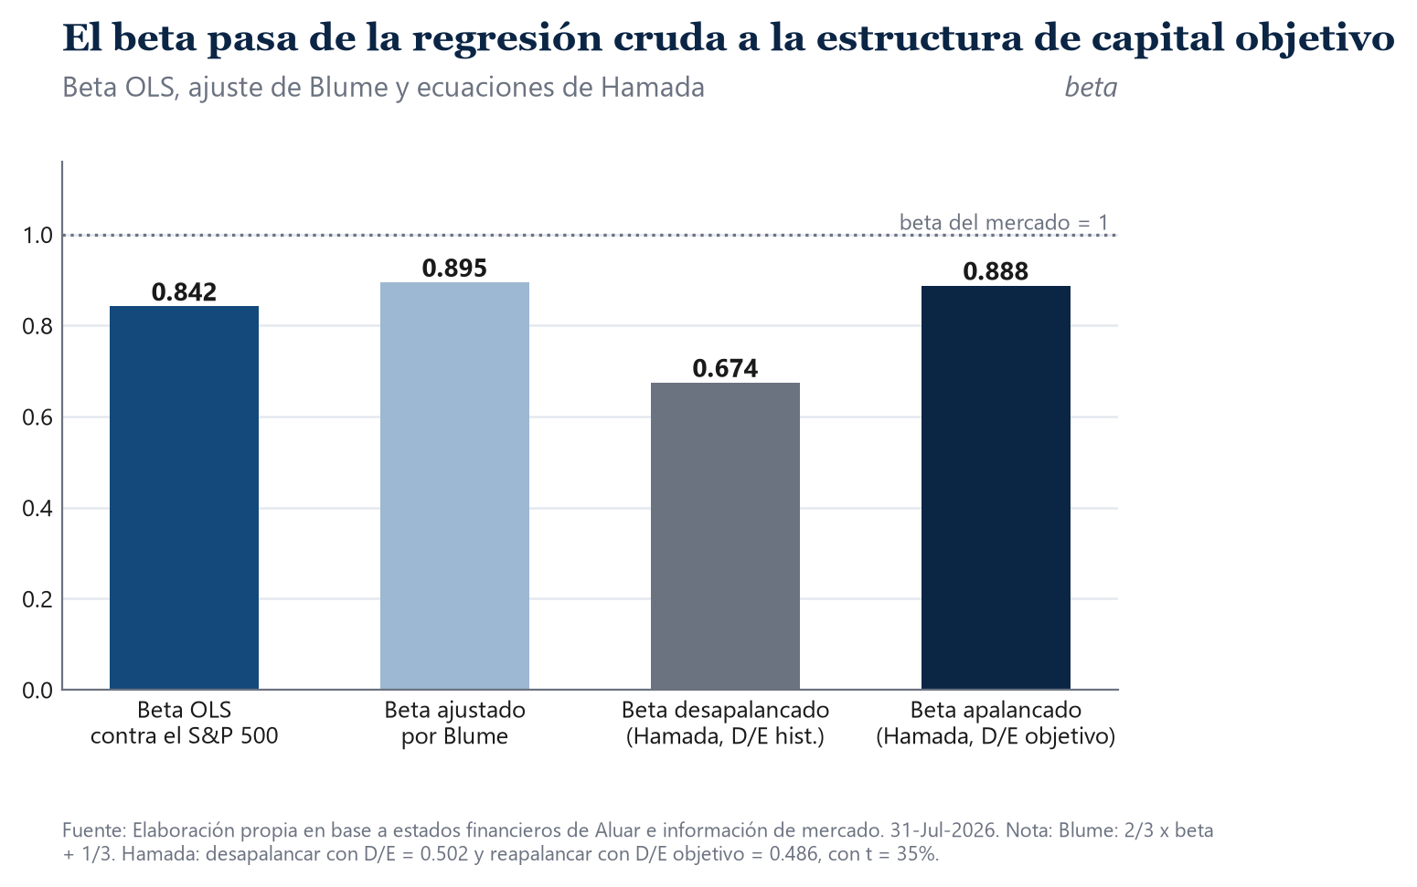
Capex | -103,169,624 | -100,032,550 | -96,895,475 | -93,758,401 | -90,621,327
Free Cash Flow to the Firm (FCFF) | -57,456,995 | 200,714,524 | 188,473,311 | 176,232,098 | 163,990,885
Discounted FCFF | -57,456,995 | 187,471,941 | 164,423,850 | 143,600,992 | 124,810,066
VAN | 562,849,854

 |  | 5Y VAN | 562,849,854 |  |  | Market Cap | 1,736,471,418 |  |  | 2025 | 2026E | 2027E | 2028E | 2029E | 2030E
 |  | Perpetuity | 2,076,783,367 |  |  | Debt | 456,000,000 |  | EV/EBITDA | 13.4x | 5.6x | 5.9x | 6.3x | 6.7x | 7.2x
 | Net Debt | Debt | 456,000,000 |  |  | Cash | 0
 |  | Cash | 0 |  |  | EV | 2,192,471,418
 |  | 2025 Equity | 2,183,633,220 |  |  | EBITDA 2025 | 163,254,191
 |  | Q Shares | 2,800,000,000
 |  | Target Price | 0.7799 |  |  | Verificacion contra el motor en Python
 |  | Market Price | 0.6202 | 1584.2532379 |  | WACC | 7.06%
 |  | Upside | 25.8% | 1235.51 |  | Ke | 9.30%
 |  |  |  |  |  | VAN de los 5 anios explicitos | 562.8
 |  |  |  |  |  | Valor terminal descontado | 2,076.8
Ke (celda J9) = Rf + Beta x (Rm - Rf) + Lambda x Riesgo Pais. Es el CAPM ajustado por riesgo |  |  |  |  |  | Enterprise Value | 2,639.6
pais de Dumrauf (Cap. 6 y 8) con el spread soberano ponderado por la exposicion domestica |  |  |  |  |  | Equity Value | 2,183.6
de los ingresos: Lambda (celda J21) = ventas al mercado interno / ventas totales. Aluar exporta |  |  |  |  |  | Precio objetivo (USD) | 0.7799
cerca del 80% de su produccion y factura al precio LME en dolares, de modo que solo una quinta |  |  |  |  |  | Precio objetivo (ARS) | 1,235.51
parte de su facturacion queda expuesta al ciclo argentino. La variante de la plantilla, que aplica |  |  |  |  |  | Potencial | 25.8%
el spread completo (Lambda = 1), se conserva sin tocar en la celda testigo J22 y su WACC en J23.
Beta (celda J8): OLS diario a 10 anios contra el S&P 500 sobre ALUA homogeneizada a dolares,
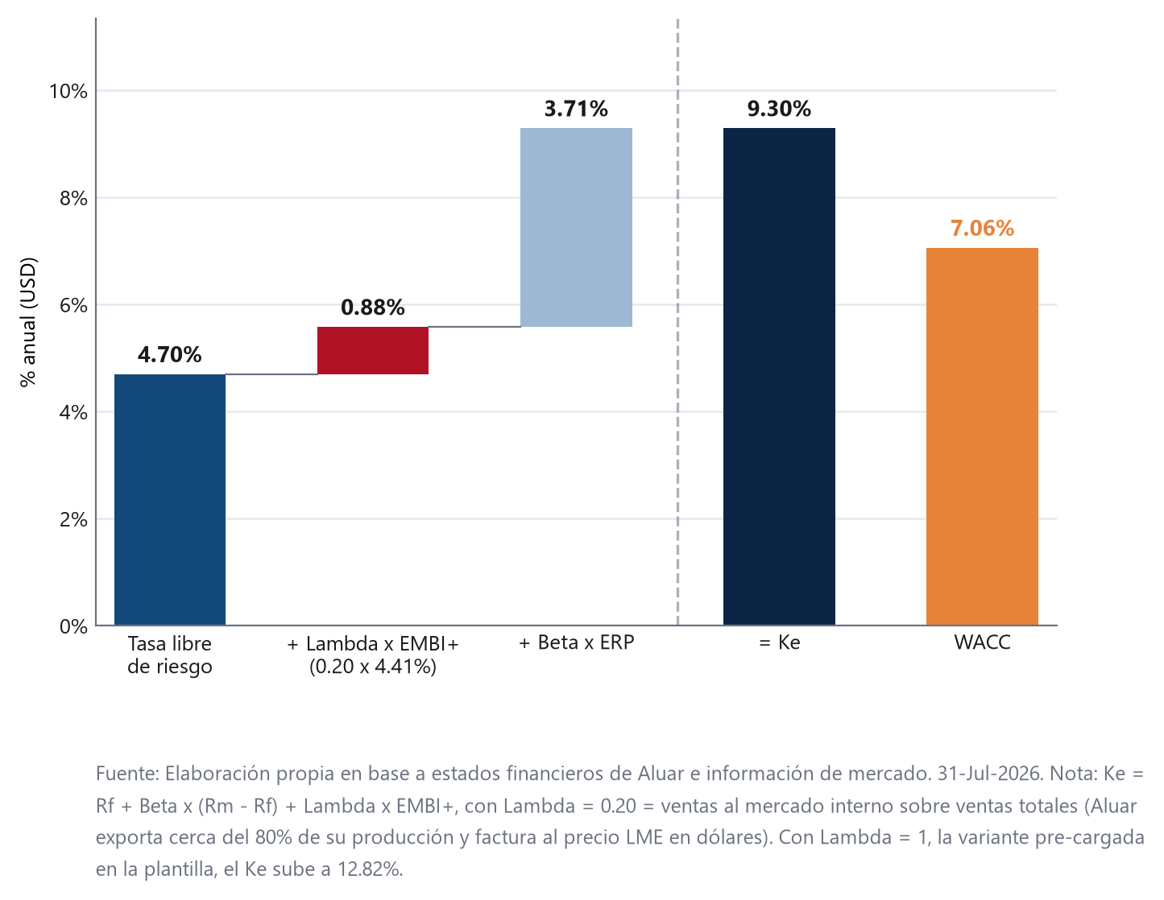
ajustado por Blume (2/3 x beta + 1/3) y luego desapalancado y reapalancado por Hamada (Cap. 10).
WACC (celda J13): la plantilla traia '=G31', un marcador roto que apuntaba al FCFF de 2030E.
Se reemplazo por la ecuacion de Dumrauf: Ke x E/(E+D) + Kd x (1 - t) x D/(E+D).
Impuesto (fila 14): alicuota estatutaria plana del 35% los cinco anios (Ley 20.628).
Descuento (fila 32): tal cual la plantilla. El flujo de FY2026E no se descuenta porque se percibe
el 30 de junio de 2026, practicamente en la fecha de valuacion; los siguientes llevan
exponentes 1, 2, 3 y 4.
Perpetuidad (celda E37): valor presente del valor terminal de Gordon. El flujo terminal se
normaliza segun Dumrauf (Cap. 14): en estado estacionario CAPEX = D&A y Delta NWC = 0, de modo
que el flujo terminal es el NOPAT de 2030E (celdas G26 + G27). Se descuenta por (1 + WACC)^4
para ser consistente con los exponentes de la fila 32. La celda E40 conserva su formula original.
Crecimiento perpetuo g (celda J14) = 2,0%. La plantilla trae 2,5% pre-cargado. Dumrauf (Cap. 14)
exige que la tasa de crecimiento a perpetuidad converja de forma suavizada al crecimiento de
largo plazo de la economia y nunca lo supere. Con la capacidad instalada practicamente saturada
(96,8% de utilizacion en FY2025 sobre 460.000 toneladas), el crecimiento en volumen esta acotado
por la planta y solo queda el arrastre de precio: 2,0% es el techo prudente. Ver la hoja de riesgo
cuantitativo para el efecto de sostener el 2,5% de la plantilla.
Deuda neta (celda E38): USD 456 millones al cierre del 1T26, informados en forma neta por la fuente.
Bloque en pesos (filas 9 a 18): el modelo corre en dolares; los pesos se obtienen multiplicando por
la senda de tipo de cambio por paridad de poder adquisitivo de la hoja 6) Proyecciones.
Fuente: Elaboracion propia en base a estados financieros de Aluar e informacion de mercado.

7) Riesgo Cuantitativo
Riesgo cuantitativo
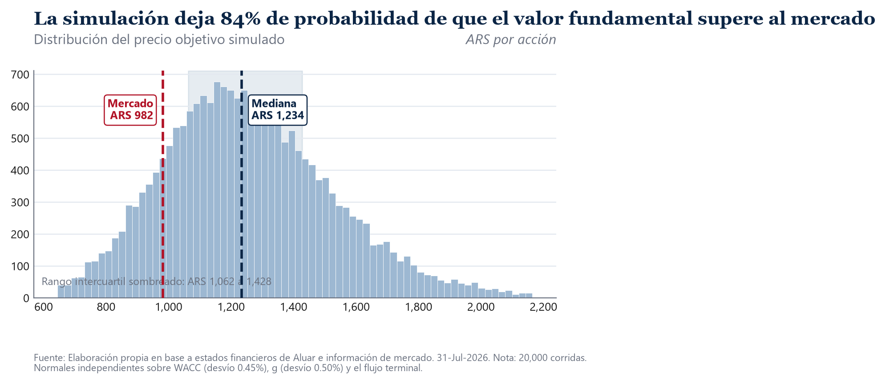
SIMULACION DE MONTE CARLO SOBRE EL PRECIO OBJETIVO
Corridas | 19,995
Semilla | 42
Desvio aplicado al WACC | 0.45%
Desvio aplicado a g | 0.50%
Coeficiente de variacion anual del margen EBITDA (historico) | 33.3%
Desvio aplicado al shock de margen (error estandar de la media, n=6) | 13.6%
Media | 1,260.49
Mediana | 1,237.35
Desvio estandar | 293.07
Percentil 5 | 843.77
Percentil 25 | 1,068.05
Percentil 75 | 1,420.52
Percentil 95 | 1,737.21
Probabilidad de que el valor supere al mercado | 85.2%
Precio de mercado (ARS) | 982.50
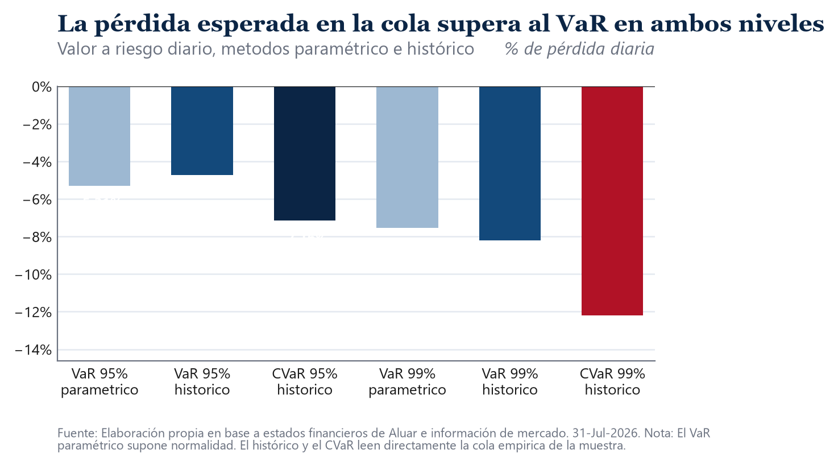
VALOR A RIESGO Y PERDIDA ESPERADA EN LA COLA DE LA ACCION
 | Parametrico | Historico
VaR diario al 95% | -5.31% | -4.73%
CVaR diario al 95% | -6.68% | -7.16%
VaR diario al 99% | -7.54% | -8.20%
CVaR diario al 99% | -8.65% | -12.19%
VaR a 21 ruedas al 95% |  | -21.66%
CVaR a 21 ruedas al 95% |  | -32.80%
Observaciones de la serie diaria | 2,344

PRECIO OBJETIVO SEGUN WACC Y CRECIMIENTO PERPETUO (ARS)
 | 1.00% | 1.50% | 2.00% | 2.50% | 3.00%
5.56% | 1,438 | 1,614 | 1,839 | 2,137 | 2,552
6.31% | 1,207 | 1,331 | 1,485 | 1,679 | 1,931
7.06% | 1,032 | 1,125 | 1,236 | 1,371 | 1,539
7.81% | 896 | 967 | 1,050 | 1,149 | 1,269
8.56% | 786 | 842 | 907 | 982 | 1,071

SENSIBILIDAD AL PRECIO REALIZADO DEL ALUMINIO
Precio realizado -20% | 522
Precio realizado -10% | 879
Precio realizado +0% | 1,236
Precio realizado +10% | 1,592
Precio realizado +20% | 1,949

ROBUSTEZ DE LOS DOS PARAMETROS QUE SE APARTAN DE LA PLANTILLA
 | Ke | WACC | g | Precio objetivo (ARS) | Potencial
Caso base: Lambda = 0,20 y g = 2,0% | 9.30% | 7.06% | 2.00% | 1,236 | 25.8%
Sostener el g = 2,5% pre-cargado en la plantilla | 9.30% | 7.06% | 2.50% | 1,371 | 39.5%
Lambda = 1: spread soberano completo (formula literal J22) | 12.82% | 9.44% | 2.00% | 776 | -21.0%
Damodaran estricto: Lambda x prima pais en acciones | 10.82% | 8.09% | 2.00% | 993 | 1.1%

La simulacion mueve el WACC, el crecimiento perpetuo y el margen EBITDA con normales
independientes y vuelve a resolver el descuento de flujos en cada corrida.
El valor a riesgo se calcula sobre los retornos diarios de la accion homogeneizada a dolares:
el parametrico supone normalidad y el historico lee directamente el percentil empirico.
El test de Jarque-Bera rechaza la normalidad, de modo que el historico es el relevante.
El precio objetivo del caso base es ARS 1,236 contra ARS 982 de mercado: +25.8%, dictamen COMPRAR.
Fuente: Elaboracion propia en base a estados financieros de Aluar e informacion de mercado.

